fc
PESERTA | PANITIA | INSTANSI

Start
Planning Kegiatan
Planning Kegiatan

Peserta
Registrasi

Registrasi
Ok?

NO

YES

Notifikasi registrasi Ok
Lanjut ke Proses Pembayaran

NO
Pembayaran Ok?

Stop
YES

Upload Bukti Pembayaran
Verifikasi Pembayaran

Verifikasi
Ok?
Notifikasi Pembayaran Belum Diterima
NO

YES

Tiket Seminar
Kirim Tiket Peserta

Pelaksanaan Seminar

Generate Sertifikat

Approval Penandatangan

NO

Approval
Ok?

YES

Kirim URL Sertifikat ke Peserta
Kirim URL Sertifikat ke Peserta

Finish

table
id
id
id_seminar
id_seminar
id_seminar
panitia | tbl_seminar | tbl_peserta | tbl_user
id_panitia | id | id | id
id_seminar | title | id_seminar | nama
id_user
nama | tema | user_id | email
jabatan | nilai_skpk | status | password
is_tandatangan | tanggal | no_srtf | no_hp
 | jam | tambah_skpk | alamat
 | biaya | is_active | pekerjaan
 | is_active | created_by | instansi
 | created_by | created_at | is_active
 | created_at | updated_by | created_by
 | updated_by | updated_at | created_at
 | updated_at |  | updated_by
 |  |  | updated_at

id
id_seminar
id_organisasi
 |  | tbl_penyelenggara | tbl_organisasi | tbl_kontak
 |  | id | id | id
 |  | id_seminar | nama_organisasi | id_organisasi
id_organisasi
 |  | id_organisasi | logo | nama
 |  | keterangan | email | email
 |  | is_active | website | telp
 |  | created_by | alamat | jabatan
 |  | created_at | kota | is_active
 |  | updated_by | propinsi | created_by
 |  | updated_at | is_active | created_at
 |  |  | created_by | updated_by
 |  |  | created_at | updated_at
 |  |  | updated_by
 |  |  | updated_at

contoh_sertifikat_pdf
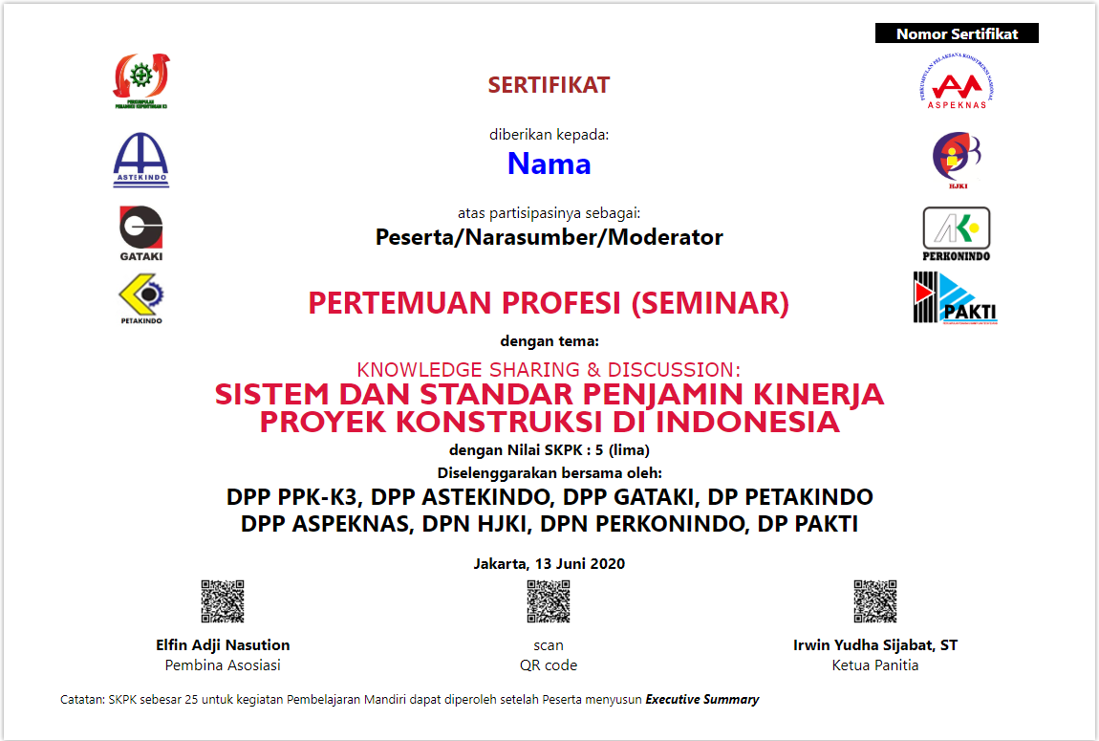
scan QR Code menuju ling ke file sertifikat
QR Code penandatangan : informasi penandatangan
Contoh Info Penandatangan

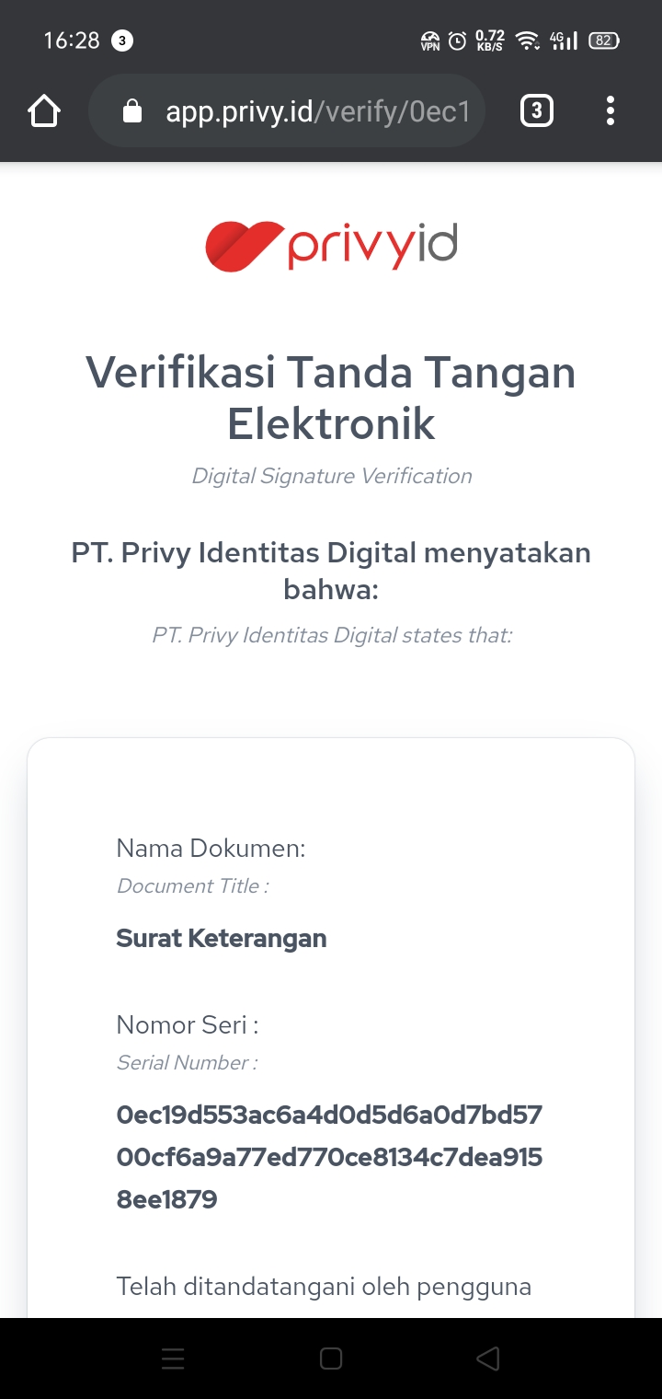
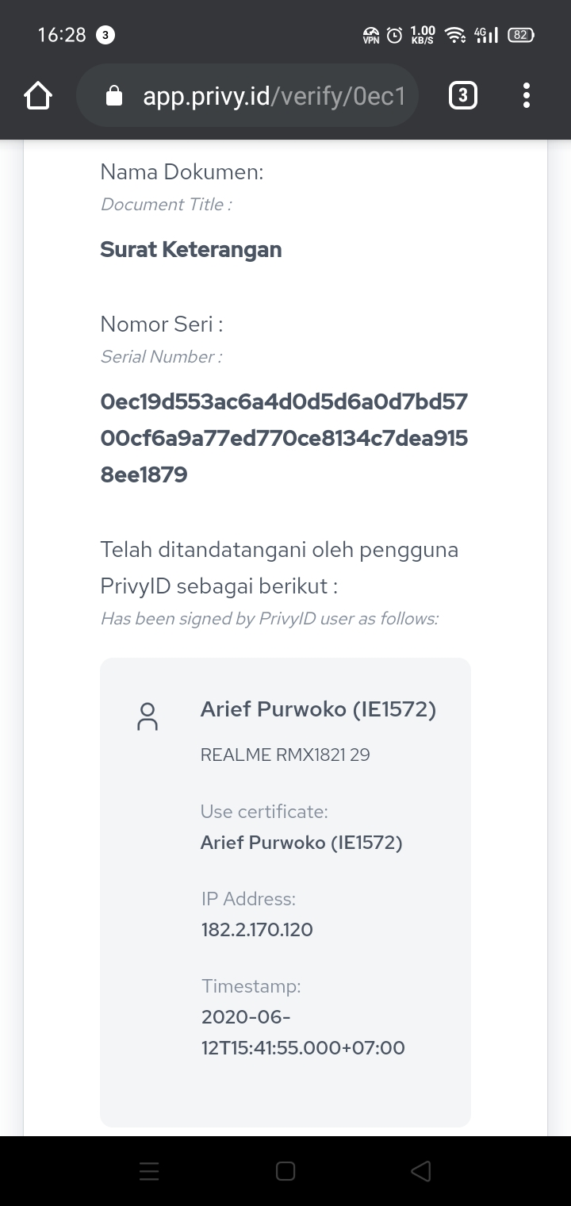
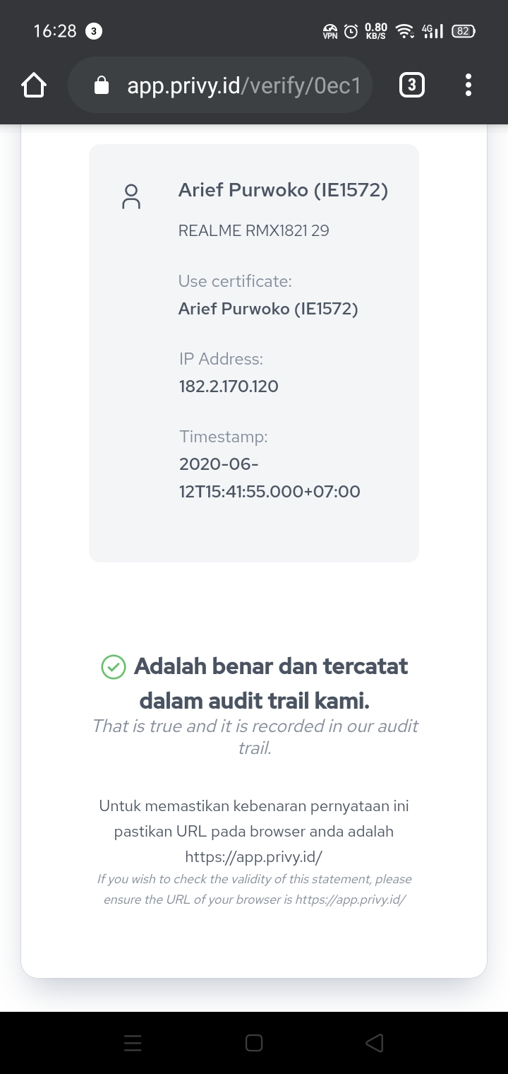

Nama Dokumen : Sertifikat Seminar
Title : Pertemuan Profesi (Seminar)
Tema : Knoledge Sharing & Discussion : Sistem Dan Standar Penjamin Kinerja Proyek Konstruksi Di Indonesia
Telah ditandatangani oleh Elfin Adji Nasution, Jabatan Pembina Asosiasi P3SM
Adalah benar dan tercatat dalam database P3SM

Nama Dokumen : Sertifikat Seminar
Title : Pertemuan Profesi (Seminar)
Tema : Knoledge Sharing & Discussion : Sistem Dan Standar Penjamin Kinerja Proyek Konstruksi Di Indonesia
Telah ditandatangani oleh Irwin Yudha Sijabat, ST, Jabatan Ketua Panitia
Adalah benar dan tercatat dalam database P3SM

contoh_sertifikat
 |  |  | #N/A
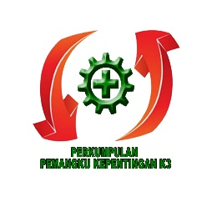
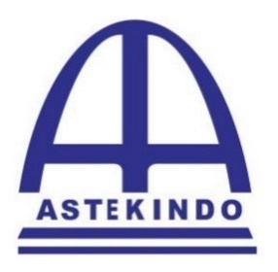

 | SERTIFIKAT

 | diberikan kepada:
 | #N/A |  |  | 1

 | atas partisipasinya sebagai:
 | NARASUMBER

 | PERTEMUAN PROFESI (SEMINAR)

 | dengan Tema:
KNOWLEDGE SHARING & DISCUSSION: INVESTIGASI KECELAKAAN KERJA KONSTRUKSI DI INDONESIA (UNDERCOVER STORIES)
 | dengan Nilai SKPK : 5 (lima)

 | diselenggarakan bersama oleh:
 | PERKUMPULAN TENAGA TEKNIK KONSTRUKSI INDONESIA (ASTEKINDO)
 | PERKUMPULAN PEMANGKU KEPENTINGAN K3 (PPK-K3)

 | Jakarta, 30 Mei 2020

Abdul Djabar, SH. |  | Ir. Ludy Eqbal Almuhammadi
Ketua Umum DPN PPK-K3 |  | Ketua Umum DPP ASTEKINDO

db_plan
